信用交易
融资融券市场交易数据统计(2023-10-09)

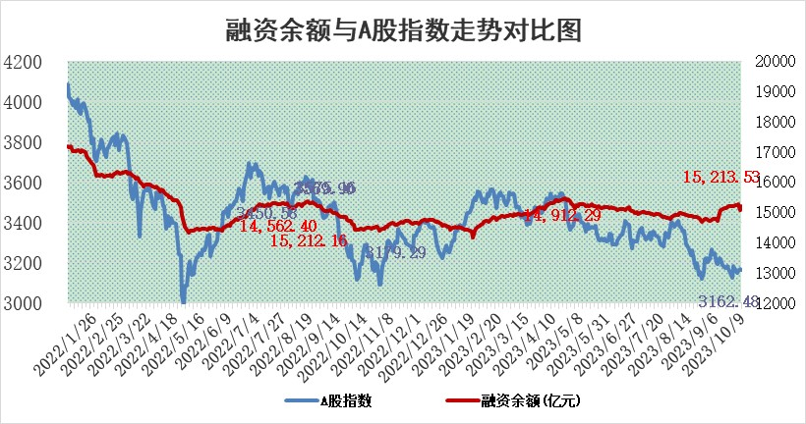
标的证券 | 融资融券余额（亿元） | 融资余额（亿元） | 融券余额（亿元） | 融资买入额（亿元） | 融资融券规模变化（亿元） | 融资余额增幅(‰) | 融券余额增幅(%)
统计数据 | 16,039.79 | 15,213.53 | 823.52 | 669.54 | 130.58 | 7.90 | 1.39

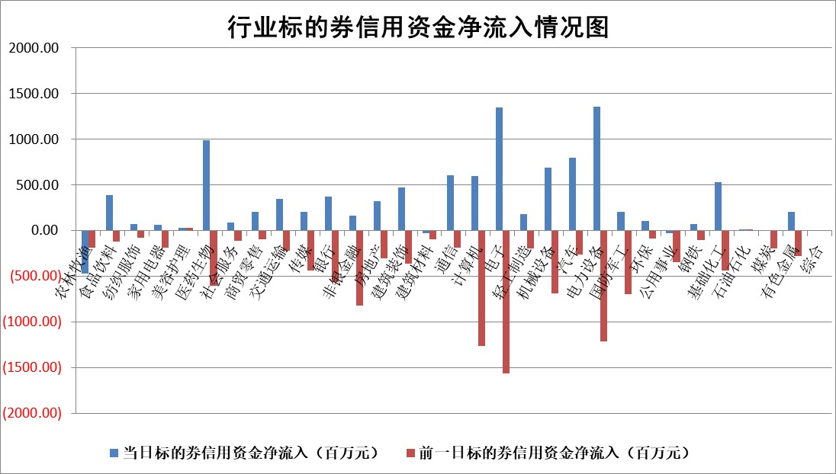

 |  |  |  |  |  |  |  | 2

标的基金代码 | 标的基金简称 | 融资余额/市值(%) | 融资余额增幅(%) | 融资买入额/成交金额(%) | （融资余额净增额-融券余额净增额）/市值(‱) | 融券余额降幅(%) | ABS[（融资余额净增额-融券余额净增额）/市值净增额-1](%)
159902 | 华夏中小板ETF | 0.00 | 0.00 | 0.00 | 0.00 | 0.00 | 100.00
159915 | 易方达创业板ETF | 3.34 | 4.75 | 64276.83 | 11.74 | -112.50 | 138.11
159919 | 嘉实沪深300ETF | 3.57 | 0.21 | 12.48 | -1.10 | -52.41 | 91.61
159920 | 华夏恒生ETF | 66.35 | -0.62 | 2.09 | -41.31 | -0.57 | 172.84
159922 | 嘉实中证500ETF | 1.04 | 25.43 | 392.39 | 25.60 | 2.43 | 147.05
159925 | 南方沪深300ETF | 0.07 | -39.98 | 0.03 | -4.86 | 0.00 | 54.90
159928 | 消费ETF | 1.06 | 0.03 | 2.71 | -1.01 | -27.19 | 98.70
159934 | 易方达黄金ETF | 257.63 | -0.39 | 13.35 | -99.64 | 0.00 | 31.62
159939 | 全指信息技术ETF | 0.82 | -4.74 | 13.44 | -2.72 | 11.29 | 102.09
159940 | 全指金融地产ETF | 0.11 | -0.96 | 0.00 | -0.11 | 0.00 | 99.87
159995 | 半导体芯片ETF | 3.02 | 0.87 | 197.74 | -1.08 | -70.90 | 101.72
159997 | 天弘中证电子ETF | 1.64 | -0.19 | 1.76 | -0.70 | -1.10 | 100.64
159998 | 天弘中证计算机主题ETF | 0.56 | 0.57 | 0.03 | 0.56 | 2.46 | 98.81
510050 | 华夏上证50ETF | 8.67 | 0.89 | 504.89 | 2.96 | -185.82 | 103.01
510180 | 华安上证180ETF | 0.48 | -0.13 | 0.87 | -0.06 | -1.38 | 99.70
510880 | 华泰柏瑞红利ETF | 0.29 | -4.88 | 3.34 | -2.17 | -48.88 | 79.44
510900 | 易方达恒生H股ETF | 86.42 | -0.17 | 5.59 | -14.52 | 0.00 | 100.00
511010 | 5年期国债ETF | 11.98 | -1.04 | 0.05 | -12.54 | 0.00 | 95.95
511380 | 可转债及可交换债券ETF | 4.34 | 2.74 | 6.77 | 11.59 | 0.00 | 206.12
512000 | 全指证券ETF | 7.84 | 2.22 | 29.59 | 17.27 | 0.46 | 114.53
512010 | 沪深300医药卫生ETF | 4.16 | -1.02 | 136.32 | -6.54 | -35.70 | 109.49
512070 | 沪深300非银ETF | 2.14 | 1.39 | 65.34 | 5.75 | 33.71 | 108.59
512400 | 南方中证申万有色金属ETF | 2.04 | 3.16 | 1.34 | 3.91 | -27.43 | 124.20
512580 | 广发中证环保产业ETF | 1.23 | 0.18 | 0.09 | 0.25 | 0.47 | 100.53
512660 | 国泰中证军工ETF | 3.49 | -2.83 | 21.91 | -13.87 | -25.27 | 171.95
512800 | 华宝中证银行ETF | 13.76 | 0.25 | 1.71 | 2.56 | -4.91 | 102.30
512980 | 广发中证传媒ETF | 0.96 | -1.68 | 159.85 | -1.57 | 1.43 | 99.08
515030 | 华夏中证新能源汽车ETF | 2.51 | 1.42 | 31.01 | 3.48 | -0.32 | 104.19
515050 | 华夏中证5G通信主题ETF | 1.31 | 1.91 | 16.73 | 1.41 | -20.94 | 98.90
515070 | 华夏中证人工智能ETF | 3.25 | 2.84 | 4.90 | 8.94 | -0.30 | 92.43
标的股票比较指标 |  | 融资余额/流通A股市值(%) | 融资余额增幅(%) | 融资买入额/成交金额(%) | （融资余额净增额-融券余额净增额）/流通A股市值(‱) | 融券余额降幅(%) | ABS[（融资余额净增额-融券余额净增额）/流通A股市值净增额-1](%)
前十名标的个股 |  | 紫鑫药业 | 美好医疗 | 中金辐照 | 元道通信 | 三维通信 | 超声电子
 |  | 嘉凯城 | 博俊科技 | 鼎阳科技 | 凡拓数创 | 风神股份 | 广汇汽车
 |  | 宋都股份 | 凡拓数创 | 福建水泥 | 华安鑫创 | 华如科技 | 英力股份
 |  | 美好置业 | 易事特 | 西藏城投 | 菲菱科思 | 精准信息 | 东风股份
 |  | 中天金融 | 元道通信 | 华联控股 | 博俊科技 | 世荣兆业 | 齐鲁银行
 |  | 庞大集团 | 凯因科技 | 广信股份 | 强瑞技术 | 鸿泉物联 | 五洲医疗
 |  | 泽达易盛 | 中自科技 | 嘉化能源 | 科力尔 | 佳电股份 | 睿创微纳
 |  | 蓝光发展 | 华阳集团 | 中国铁物 | 炬光科技 | 仲景食品 | 莱尔科技
 |  | 仁东控股 | 通化金马 | 中孚实业 | 聚赛龙 | 金杯电工 | 苏文电能
 |  | 亿田智能 | 强瑞技术 | 佛塑科技 | 亚康股份 | 广西广电 | 永信至诚
后十名标的个股 |  | 天沃科技 | 古井贡酒 | 恒宇信通 | 格林精密 | 侨源股份 | 零点有数
 |  | 金圆股份 | 迪威尔 | 天沃科技 | 苏大维格 | 中洲控股 | 巨轮智能
 |  | 哈工智能 | 格林精密 | 金圆股份 | 明志科技 | 福瑞股份 | 九联科技
 |  | 正邦科技 | 鼎通科技 | 哈工智能 | 鼎通科技 | 奥泰生物 | 元道通信
 |  | 华铁股份 | 苏大维格 | 正邦科技 | 海能达 | 安联锐视 | 炬光科技
 |  | 阳光城 | 智立方 | 华铁股份 | 智立方 | 力合微 | 新瀚新材
 |  | 中国中期 | 明志科技 | 阳光城 | 奥雅股份 | 惠博普 | 铖昌科技 | ;
 |  | 慧辰股份 | 奥雅股份 | 中国中期 | 牧原股份 | 华帝股份 | 清研环境
 |  | 新华联 | 海能达 | 慧辰股份 | 光庭信息 | 同济科技 | 杭华股份
 |  | 数源科技 | 中文在线 | 新华联 | 恒邦股份 | 桂东电力 | 正元地信
说明：1.以上普通交易数据和信用交易数据皆以交易日收盘后数据为基准；2.上述标的证券总数据只计算标的证券市场总数据，不包括从标的证券中调出去标的证券数据，所以与交易所公布的总值略有不同； 3.上述行业采用申万一级行业分类；4.以上标的基金和标的个股中比较的6个指标值中：前5个（从左至右）为正向指标，值越大排名越靠前；第6个为逆向指标，值越小，排名越靠前；5.第6个指标中ABS[]表示求绝对值，其主要用于考量信用资金相对净流入对股价相对净变化的贡献程度；6.数据来源：wind，交易所。

 | 证券代码 | 新增融资余额 | 融资买入额 | 融资买入增幅前10
远大智能 | 002689 | 28175353 | 42268582 | 199%
亚太股份 | 002284 | 21555247 | 34242865 | 82%
赛诺医疗 | 688108 | 72122899 | 101076547 | 78%
湖南发展 | 000722 | 66023557 | 137112987 | 75%
柘中股份 | 002346 | 14584119 | 36845980 | 58%
国城矿业 | 000688 | 24683149 | 48240585 | 54%
兆新股份 | 002256 | 1985058 | 4066269 | 52%
凯美特气 | 002549 | 33806472 | 61340055 | 52%
华昌达 | 300278 | 13474542 | 19303225 | 48%
新华联 | 000620 | 27311937 | 39201759 | 43%

 | 证券代码 | 新增融资余额 | 融资买入额 | 融资买入增幅前10
兔宝宝 | 002043 | 73310337 | 89923983 | 334%
捷昌驱动 | 603583 | 26026415 | 31686727 | 262%
湘财股份 | 600095 | 94196837 | 132280449 | 252%
中谷物流 | 603565 | 49103883 | 60098371 | 234%
中青宝 | 300052 | 24215352 | 31377809 | 98%
顾家家居 | 603816 | 138518545 | 188424210 | 78%
喜临门 | 603008 | 31503289 | 48351944 | 77%
财信发展 | 000838 | 10831830 | 17666790 | 74%
苏州银行 | 002966 | 10578096 | 19143736 | 72%
金诚信 | 603979 | 23858538 | 36098133 | 60%

